Solicitud gráfica
 | Área: | Ciencias Naturales |  |  | Fecha:
 | Grado: | 11
 | Título del tema: | Los derivados de ácidos carboxílicos y las funciones nitrogenadas |  |  | ¿Cuaderno de estudio o recurso? | Recurso
 | Editor: | Lyz Bernal |  |  | Motor del recurso | Diaporama F1

 | Código guión o recurso: | CN_11_13_REC140 | ← Para determinar este código, visite la hoja de Ayuda
 |  |  |  |  | ESPECIFICACIÓN DE ARCHIVOS A ENTREGAR
Núm. | Archivo Shutterstock o ruta en web | Imagen para: | Tipo | Ubicación de la imagen en el recurso Diaporama F1 | Nombre imagen SMALL | Tamaño imagen SMALL | Nombre imagen ZOOM | Tamaño imagen ZOOM | Descripción | Observaciones
IMG01 | Ver descripción y observaciones | Recurso Diaporama F1 | Ilustración | Contenido | CN_11_13_REC140_IMG01.png | 950 x 608 px |  |  |  | Dejar espacio en blanco para texto al lado izquierdo
IMG02 | Ver descripción y observaciones | Recurso Diaporama F1 | Ilustración | Contenido | CN_11_13_REC140_IMG02.png | 950 x 608 px |  |  | 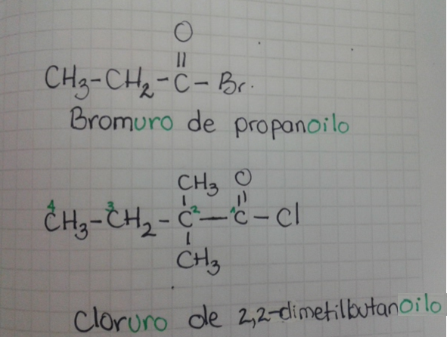 | Dejar espacio en blanco para texto al lado izquierdo
IMG03 | Ver descripción y observaciones | Recurso Diaporama F1 | Ilustración | Contenido | CN_11_13_REC140_IMG03.png | 950 x 608 px |  |  |  | Dejar espacio en blanco para texto al lado izquierdo
IMG04 | Ver descripción y observaciones | Recurso Diaporama F1 | Ilustración | Contenido | CN_11_13_REC140_IMG04.png | 950 x 608 px |  |  |  | dejar espacio en blanco para texto al lado izquierdo. En correo de solicitu grafica se incluye enlace DRIVE donde se deja archivo con tabla
IMG05 | 241617985 | Recurso Diaporama F1 | Ilustración | Contenido | CN_11_13_REC140_IMG05.png | 950 x 608 px |  |  |  | Incluir zoom con fórmula. Dejar espacio en blanco al lado izquierdo
IMG06 | Ver descripción y observaciones | Recurso Diaporama F1 | Ilustración |  | #N/A | #N/A | #N/A | #N/A |  | Realizar como imagen guía. Es para ficha de estudiante.

